CRM ANALYSIS
Segmentation | Total no. of clients (Tổng số khách hàng) | Total Sales (Tổng doanh thu) | Total No. of Transactions (Tổng số giao dịch) | Total Items Sold (Tổng số mặt hàng đã bán) | Transactions with >2 items | ATV (Average transaction value) | UPT (Unit per transaction) |  | Create Chart for presentation
 |  |  |  |  | 1 receipt/ transaction có từ 2 items trở lên | = Total Sales / Total No. of Transactions (= Tổng doanh số / Tổng số giao dịch (C/D)") (C/D) | =Total items/ transaction (E/D) (=Tổng số mặt hàng/giao dịch (E/D)) | 1USD ~ 26.000VND
Total | 339 | $1,341,191 | 386 | 483 | 92 | $3,474.59 | 1.25
PLATINUM | 3 | $304,217 | 3 | 4 | 1 | $101,406 | 1.33
(>$50K)
GOLD | 2 | $54,574 | 2 | 3 | 1 | $27,287 | 1.50
($25K - <$50K)
SILVER | 22 | $337,726 | 37 | 58 | 15 | $9,128 | 1.57
($10K – <$25K)
CLIENTELING or CT | 76 | $397,227 | 87 | 141 | 46 | $4,566 | 1.62
($3K - <$10K)
OTHERS | 236 | $247,448 | 257 | 277 | 29 | $963 | 1.08
(Spend threshold < $3K)

Questions:
Top 10 Member Account Code:' | 1. By Sales Quantity | 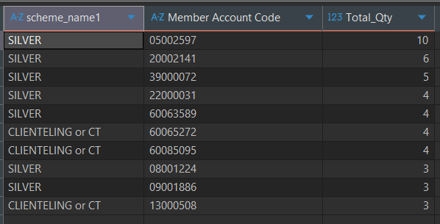 |  |  | 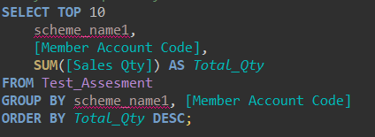 |  |  | Top 10 tài khoản thành viên có tổng giá trị mua hàng cao nhất: Khách hàng chi tiêu nhiều nhất là member 23000715 thuộc phân khúc PLATINUM, với tổng doanh thu 157,610.81 USD.
 | 2. By Sales Amount | 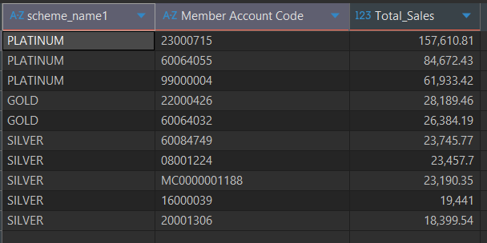 |  |  | 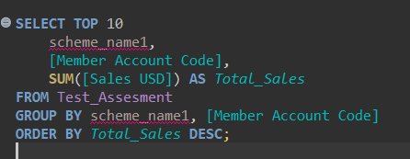 |  |  | Top 10 tài khoản thành viên mua nhiều sản phẩm nhất: Phần lớn các khách hàng mua nhiều sản phẩm nhất thuộc phân khúc SILVER và CLIENTELING hoặc CT. Số lượng mua cao nhất được ghi nhận là 10 sản phẩm bởi member 05002597 (SILVER).
Analyze by Scheme Name | 1. By Sales Quantity |  |  |  |  |  |  |  |  |  | Phân khúc khách hàng nào mua nhiều sản phẩm nhất (Sales Quantity) | OTHERS → mua nhiều sản phẩm nhất. CLIENTELING / CT → tạo doanh thu lớn nhất. PLATINUM → giá trị giao dịch trung bình cao nhất.
 | 2. By Sales Amount |  |  |  |  |  |  |  |  |  | Phân khúc khách hàng tạo ra doanh thu cao nhất (Sales Amount)
Top 10 Items sold | 1. By Sales Quantity | 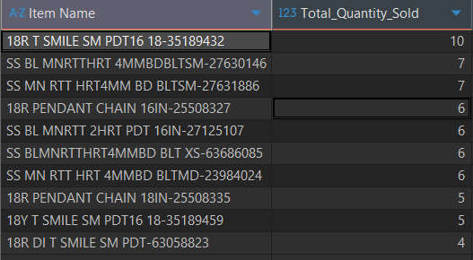 |  |  |  |  | 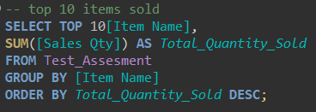 |  | Top 10 items được xếp hạng theo số lượng bán ra.
 | 2. By Sales Amount | 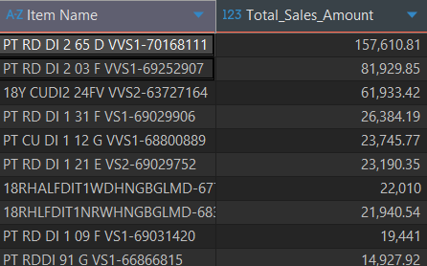 |  |  |  |  | 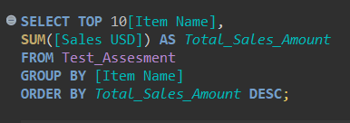 |  | Top 10 items được xếp hạng theo tổng doanh thu tạo ra. | một số sản phẩm không bán với số lượng lớn, nhưng giá trị mỗi sản phẩm cao, nên vẫn tạo ra doanh thu rất lớn.
Note:
1. Không được dời vị trí các cột
2. Các trường thông tin khai thác được càng nhiều càng tốt
3. Nếu sử dụng công thức thì để nguyên công thức/ Nếu sử dụng pivot thì để nguyên pivot
4. Đưa ra insights từ các metrics khai thác được

